MDA
MDA
2.481 | 100
1.673 | 50
0.994 | 25
0.513 | 12.5
0.288 | 6.25
0.122 | 3.125
0 | 0
 | absorbans | abs-blank | expected | result
std1 | 2.511 | 2.481 | 100 | 99.11
std2 | 1.703 | 1.673 | 50 | 52.40
std3 | 1.024 | 0.994 | 25 | 24.30
std4 | 0.543 | 0.513 | 12.5 | 10.55
std5 | 0.318 | 0.288 | 6.25 | 5.87
std6 | 0.152 | 0.122 | 3.125 | 3.14
blank | 0.03 | 0 | 0 | 1.51

 |  |  |  |  | concentration (nmol/L)

Numune | absorbans | blank | abs-blank | result
11.10.2021 tarihinde gelen numuneler
3a-(9.6.21)-sıvı prop. | 1.737 | 0.03 | 1.707 | 54.08
3b-(9.6.21)-sıvı prop. | 1.919 | 0.03 | 1.889 | 63.48
SPE-1 | 0.284 | 0.03 | 0.254 | 5.26
SPE-2 | 0.985 | 0.03 | 0.955 | 22.99
SPE-3 | 0.381 | 0.03 | 0.351 | 7.07
SPE-4 | 0.951 | 0.03 | 0.921 | 21.88
Osmaneli sıvı prop.-1 | 1.47 | 0.03 | 1.44 | 41.61
Osmaneli katı prop.(3,6.21) | 2.224 | 0.03 | 2.194 | 80.87
Çak-213. parti(bal) | 1.929 | 0.03 | 1.899 | 64.02
Çak-217. parti(bal) | 2.253 | 0.03 | 2.223 | 82.63
Çat-211(çam balı) | 2.109 | 0.03 | 2.079 | 74.07
Çat-213(çam balı) | 1.627 | 0.03 | 1.597 | 48.75
Çat-217(çam balı) | 1.576 | 0.03 | 1.546 | 46.37
Ket-42.parti(kekik balı) | 1.579 | 0.03 | 1.549 | 46.51
Ket-44.parti(kekik balı) | 1.804 | 0.03 | 1.774 | 57.45
Ket-46.parti(kekik balı) | 1.236 | 0.03 | 1.206 | 31.98
Çit-88.parti(çiçek balı) | 0.908 | 0.03 | 0.878 | 20.51
Çit-90.parti(çiçek balı) | 1.217 | 0.03 | 1.187 | 31.25
Çit-92.parti(çiçek balı) | 2.046 | 0.03 | 2.016 | 70.47
Çam balı-211.parti | 1.383 | 0.03 | 1.353 | 37.89
Çam balı-209.parti | 2.369 | 0.03 | 2.339 | 89.86
Kekik Datça balı-KEK-42.parti | 2.075 | 0.03 | 2.045 | 72.12
Kekik Datça balı-KEK-44.parti | 2.152 | 0.03 | 2.122 | 76.58
Kekik Datça balı-KEK-46.parti | 2.338 | 0.03 | 2.308 | 87.90
Çiçek Balı-KÇİ-88.parti | 0.769 | 0.03 | 0.739 | 16.37
Çiçek Balı-KÇİ-90.parti | 2.39 | 0.03 | 2.36 | 91.20
Çiçek Balı-KÇİ-92.parti | 2.47 | 0.03 | 2.44 | 96.39
Çam balı-209.parti | 2.519 | 0.03 | 2.489 | 99.65
Çam balı-211.parti | 2.49 | 0.03 | 2.46 | 97.72
Çam balı-213.parti | 1.263 | 0.03 | 1.233 | 33.03
Çam balı-217.parti | 1.328 | 0.03 | 1.298 | 35.62
Kekik balı datça-42.parti | 2.311 | 0.03 | 2.281 | 86.21
Kekik balı datça-44.parti | 1.391 | 0.03 | 1.361 | 38.22
Kekik balı datça-46.parti | 1.197 | 0.03 | 1.167 | 30.49
Çiçek Balı--88.parti | 2.451 | 0.03 | 2.421 | 95.15
Çiçek Balı--90.parti | 0.881 | 0.03 | 0.851 | 19.68
Çiçek Balı--92.parti | 1.854 | 0.03 | 1.824 | 60.04
20.10.2021 tarihinde gelen numuneler
Katı prop.-SP-1 | 1.983 | 0.03 | 1.953 | 66.96
Katı prop.-SP-2 | 1.863 | 0.03 | 1.833 | 60.51
Katı prop.-SP-3 | 2.1 | 0.03 | 2.07 | 73.55
Katı prop.-SP-4 | 0.893 | 0.03 | 0.863 | 20.05
Katı prop.-SP-5 | 1.54 | 0.03 | 1.51 | 44.73
Katı prop.-SP-6 | 1.699 | 0.03 | 1.669 | 52.21
Katı prop.-SP-7 | 2.024 | 0.03 | 1.994 | 69.23
Katı prop.-SP-8 | 1.353 | 0.03 | 1.323 | 36.64
Katı prop.-SP-9 | 1.617 | 0.03 | 1.587 | 48.28
Katı prop.-SP-10 | 1.217 | 0.03 | 1.187 | 31.25
Katı prop.-SP-11 | 1.801 | 0.03 | 1.771 | 57.30
Katı prop.-SP-12 | 1.776 | 0.03 | 1.746 | 56.03
Katı prop.-SP-13 | 1.87 | 0.03 | 1.84 | 60.87
Katı prop.-SP-14 | 1.831 | 0.03 | 1.801 | 58.84
Katı prop.-SP-15 | 1.977 | 0.03 | 1.947 | 66.63
Katı prop.-SP-16 | 1.82 | 0.03 | 1.79 | 58.27
Osmaneli-sıvı prop. | 1.651 | 0.03 | 1.621 | 49.89
3.6.21)-önce- | 1.509 | 0.03 | 1.479 | 43.33
3.6.21)-önce- | 1.714 | 0.03 | 1.684 | 52.94
1 ekim-katı prop. | 1.951 | 0.03 | 1.921 | 65.21
2 ekim-katı prop. | 0.669 | 0.03 | 0.639 | 13.66
Katı prop.-SP-1 | 1.998 | 0.03 | 1.968 | 67.79
Katı prop.-SP-2 | 1.756 | 0.03 | 1.726 | 55.02
Katı prop.-SP-3 | 1.841 | 0.03 | 1.811 | 59.36
Katı prop.-SP-4 | 1.544 | 0.03 | 1.514 | 44.91
Katı prop.-SP-5 | 1.851 | 0.03 | 1.821 | 59.88
Katı prop.-SP-6 | 1.662 | 0.03 | 1.632 | 50.42
Katı prop.-SP-7 | 1.859 | 0.03 | 1.829 | 60.30
Katı prop.-SP-8 | 2.046 | 0.03 | 2.016 | 70.47
Katı prop.-SP-9 | 1.571 | 0.03 | 1.541 | 46.14
Katı prop.-SP-10 | 1.592 | 0.03 | 1.562 | 47.11
Katı prop.-SP-11 | 1.882 | 0.03 | 1.852 | 61.51
Katı prop.-SP-12 | 1.99 | 0.03 | 1.96 | 67.34
Katı prop.-SP-13 | 1.975 | 0.03 | 1.945 | 66.52
Katı prop.-SP-14 | 1.915 | 0.03 | 1.885 | 63.26
Katı prop.-SP-15 | 1.6 | 0.03 | 1.57 | 47.48
Katı prop.-SP-16 | 1.239 | 0.03 | 1.209 | 32.10
170-katı prop. | 1.765 | 0.03 | 1.735 | 55.48
Sıvı prop-neptune organik-151 | 1.155 | 0.03 | 1.125 | 28.93
Sıvı prop-sümeyye-152 | 1.91 | 0.03 | 1.88 | 63.00
Sıvı prop-beeo prop arısütü hambal-153 | 1.37 | 0.03 | 1.34 | 37.35
Sıvı prop-beeo prop kudret narı kırmızı ginseng-154 | 0.603 | 0.03 | 0.573 | 11.98
Sıvı prop-beeo prop damla-155 | 1.99 | 0.03 | 1.96 | 67.34
Sıvı prop-beeo on the go prop.-156 | 1.426 | 0.03 | 1.396 | 39.71
Sıvı prop-apitera.-157 | 0.715 | 0.03 | 0.685 | 14.88
Sıvı prop-apitera dox-158 | 0.347 | 0.03 | 0.317 | 6.41
Sıvı prop-m life-159 | 0.338 | 0.03 | 0.308 | 6.24
Sıvı prop-apitera-160 | 0.218 | 0.03 | 0.188 | 4.15
Osmaneli-önce-4 | 0.791 | 0.03 | 0.761 | 17.00
Kekik balı datça-42.parti | 1.597 | 0.03 | 1.567 | 47.34
Kekik balı datça-44.parti | 1.88 | 0.03 | 1.85 | 61.40
Kekik balı datça-46.parti | 1.325 | 0.03 | 1.295 | 35.50
Çam balı-209.parti | 1.35 | 0.03 | 1.32 | 36.52
Çam balı-211.parti | 1.866 | 0.03 | 1.836 | 60.66
Çam balı-213.parti | 1.094 | 0.03 | 1.064 | 26.72
Çam balı-217.parti | 2.744 | 0.03 | 2.714 | 115.26
Çiçek Balı--88.parti | 1.285 | 0.03 | 1.255 | 33.90
Çiçek Balı--90.parti | 1.03 | 0.03 | 1 | 24.50
Çiçek Balı--92.parti | 1.349 | 0.03 | 1.319 | 36.48

Toplam Fenolik Madde
Toplam fenolik madde tayini
40 | 0.149
80 | 0.226
120 | 0.345
160 | 0.461
200 | 0.587
250 | 0.702
300 | 0.828

 | absorbans | kons.
std1 | 40 | 0.149
std2 | 80 | 0.226
std3 | 120 | 0.345
std4 | 160 | 0.461
std5 | 200 | 0.587
std6 | 250 | 0.702
std7 | 300 | 0.828

 |  |  | Gallik asit konsantrasyon (mg/L)

Numune | absorbans | result
11.10.2021 tarihinde gelen numuneler
3a-(9.6.21)-sıvı prop. | 0.786 | 280.26
3b-(9.6.21)-sıvı prop. | 0.596 | 209.89
SPE-1 | 0.133 | 38.41
SPE-2 | 1.502 | 545.44
SPE-3 | 1.073 | 386.56
SPE-4 | 0.838 | 299.52
Osmaneli sıvı prop.-1 | 0.21 | 66.93
Osmaneli katı prop.(3,6.21) | 0.108 | 29.15
Çak-213. parti(bal) | 0.121 | 33.96
Çak-217. parti(bal) | 0.113 | 31.00
Çat-211(çam balı) | 0.11 | 29.89
Çat-213(çam balı) | 0.106 | 28.41
Çat-217(çam balı) | 0.097 | 25.07
Ket-42.parti(kekik balı) | 0.087 | 21.37
Ket-44.parti(kekik balı) | 0.087 | 21.37
Ket-46.parti(kekik balı) | 0.079 | 18.41
Çit-88.parti(çiçek balı) | 0.077 | 17.67
Çit-90.parti(çiçek balı) | 0.064 | 12.85
Çit-92.parti(çiçek balı) | 0.066 | 13.59
Çam balı-211.parti | 0.131 | 37.67
Çam balı-209.parti | 0.104 | 27.67
Kekik Datça balı-KEK-42.parti | 0.155 | 46.56
Kekik Datça balı-KEK-44.parti | 0.096 | 24.70
Kekik Datça balı-KEK-46.parti | 0.061 | 11.74
Çiçek Balı-KÇİ-88.parti | 0.06 | 11.37
Çiçek Balı-KÇİ-90.parti | 0.07 | 15.07
Çiçek Balı-KÇİ-92.parti | 0.074 | 16.56
Çam balı-209.parti | 0.121 | 33.96
Çam balı-211.parti | 0.11 | 29.89
Çam balı-213.parti | 0.092 | 23.22
Çam balı-217.parti | 0.104 | 27.67
Kekik balı datça-42.parti | 0.179 | 55.44
Kekik balı datça-44.parti | 0.075 | 16.93
Kekik balı datça-46.parti | 0.08 | 18.78
Çiçek Balı--88.parti | 0.063 | 12.48
Çiçek Balı--90.parti | 0.067 | 13.96
Çiçek Balı--92.parti | 0.071 | 15.44
20.10.2021 tarihinde gelen numuneler
Katı prop.-SP-1 | 0.755 | 268.78
Katı prop.-SP-2 | 0.812 | 289.89
Katı prop.-SP-3 | 0.868 | 310.63
Katı prop.-SP-4 | 0.878 | 314.33
Katı prop.-SP-5 | 0.842 | 301.00
Katı prop.-SP-6 | 0.826 | 295.07
Katı prop.-SP-7 | 0.818 | 292.11
Katı prop.-SP-8 | 0.527 | 184.33
Katı prop.-SP-9 | 0.839 | 299.89
Katı prop.-SP-10 | 0.807 | 288.04
Katı prop.-SP-11 | 0.822 | 293.59
Katı prop.-SP-12 | 0.77 | 274.33
Katı prop.-SP-13 | 0.781 | 278.41
Katı prop.-SP-14 | 0.812 | 289.89
Katı prop.-SP-15 | 0.774 | 275.81
Katı prop.-SP-16 | 0.605 | 213.22
Osmaneli-sıvı prop. | 0.887 | 317.67
3.6.21)-önce- | 0.267 | 88.04
3.6.21)-önce- | 0.818 | 292.11
1 ekim-katı prop. | 0.672 | 238.04
2 ekim-katı prop. | 0.477 | 165.81
Katı prop.-SP-1 | 0.956 | 343.22
Katı prop.-SP-2 | 1.108 | 399.52
Katı prop.-SP-3 | 1.148 | 414.33
Katı prop.-SP-4 | 1.005 | 361.37
Katı prop.-SP-5 | 0.994 | 357.30
Katı prop.-SP-6 | 0.824 | 294.33
Katı prop.-SP-7 | 0.723 | 256.93
Katı prop.-SP-8 | 0.81 | 289.15
Katı prop.-SP-9 | 0.811 | 289.52
Katı prop.-SP-10 | 0.81 | 289.15
Katı prop.-SP-11 | 0.868 | 310.63
Katı prop.-SP-12 | 0.35 | 118.78
Katı prop.-SP-13 | 0.877 | 313.96
Katı prop.-SP-14 | 0.663 | 234.70
Katı prop.-SP-15 | 0.801 | 285.81
Katı prop.-SP-16 | 0.605 | 213.22
170-katı prop. | 1.143 | 412.48
Sıvı prop-neptune organik-151 | 0.579 | 203.59
Sıvı prop-sümeyye-152 | 2.098 | 766.19
Sıvı prop-beeo prop arısütü hambal-153 | 0.183 | 56.93
Sıvı prop-beeo prop kudret narı kırmızı ginseng-154 | 0.79 | 281.74
Sıvı prop-beeo prop damla-155 | 0.951 | 341.37
Sıvı prop-beeo on the go prop.-156 | 0.372 | 126.93
Sıvı prop-apitera.-157 | 0.416 | 143.22
Sıvı prop-apitera dox-158 | 0.151 | 45.07
Sıvı prop-m life-159 | 0.165 | 50.26
Sıvı prop-apitera-160 | 0.12 | 33.59
Osmaneli-önce-4 | 0.096 | 24.70
Kekik balı datça-42.parti | 0.165 | 50.26
Kekik balı datça-44.parti | 0.08 | 18.78
Kekik balı datça-46.parti | 0.054 | 9.15
Çam balı-209.parti | 0.146 | 43.22
Çam balı-211.parti | 0.117 | 32.48
Çam balı-213.parti | 0.105 | 28.04
Çam balı-217.parti | 0.104 | 27.67
Çiçek Balı--88.parti | 0.076 | 17.30
Çiçek Balı--90.parti | 0.06 | 11.37
Çiçek Balı--92.parti | 0.056 | 9.89

Materyal-metod
KİT ADI | TÜR | MARKA | Yöntem | Kullanılan Cihaz
TAS(Total Antioxidant Status) | Universal | REL ASSAY | Kolorimetrik | MINDRAY-BS400
TOS(Total Oxidant Status) | Universal | REL ASSAY | Kolorimetrik | MINDRAY-BS400
MDA: Malondialdehit | Universal | REL ASSAY | Kolorimetrik | REL BIOCHEM-REL ASSAY
CAT: Catalase | Universal | REL ASSAY | Kolorimetrik | MINDRAY-BS400
Toplam Fenolik Madde Tayini | Universal | Yöntem(Gallik Asit Standard) | Kolorimetrik | REL BIOCHEM-REL ASSAY

Katı Propolis' in Hemojenizasyon için hazırlanışı:
2.5 ml metanol( Merc cat. No: 1.06009.2511) ile 2.5 ml distile su karışımı hazırlandı. 0.5 gr toz maddeden eklendi. 1.dk 1 dk boyunca vortex yapıldı.
30. dk 1 dk boyunca vortex yapıldı. 60. dk 1 dk boyunca vortex yapıldı, daha sonra 70 C derecede 30 dk inkübe edildi. ve 5000 rpm +4' de 5 dk santrifüj edildikten sonra supernatan kısmı tam otomatik cihazda çalışıldı.

*Bal örnekleri 1:3 oranında fosfat tamponu ile seyreltilerek çalışıldı.
*Sıvı propolis 1:1 oranında distile su ile seyreltildi.

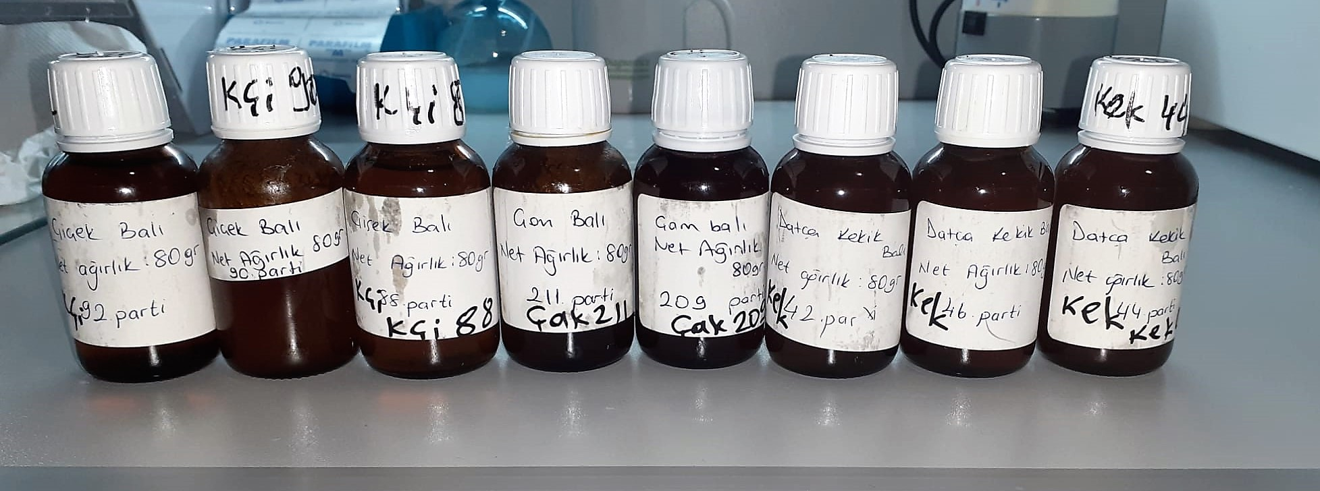

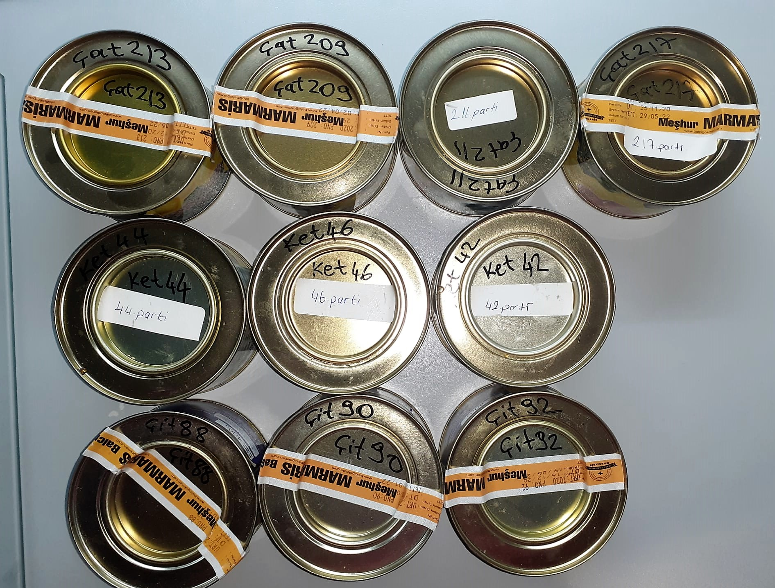

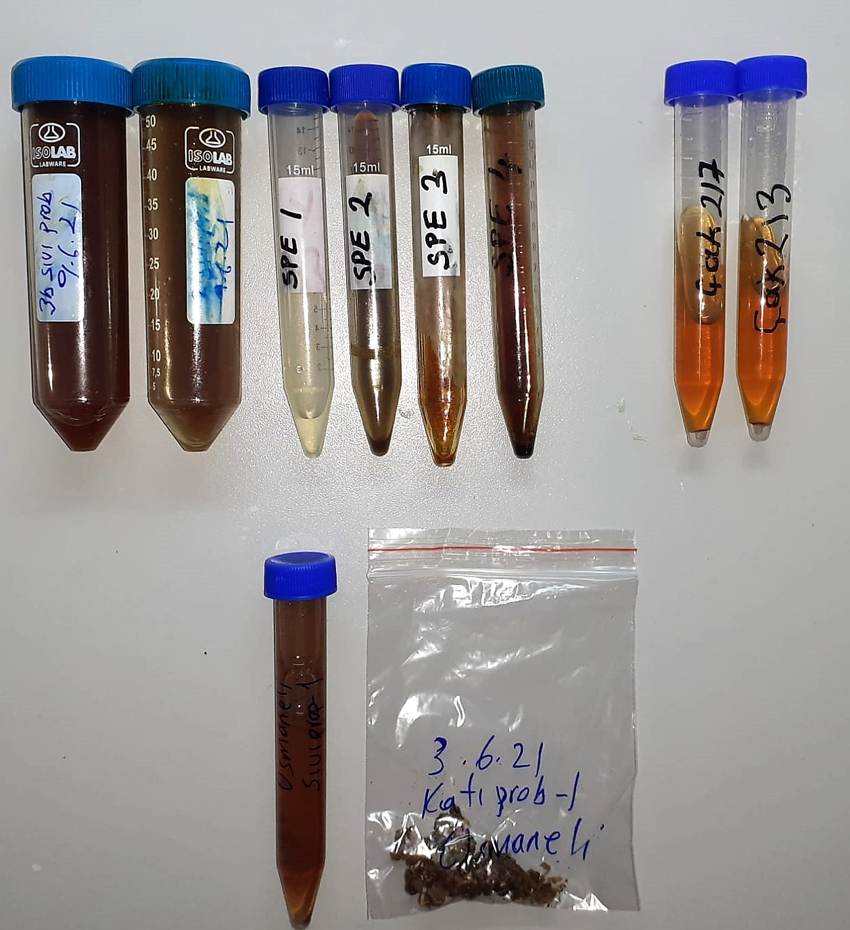

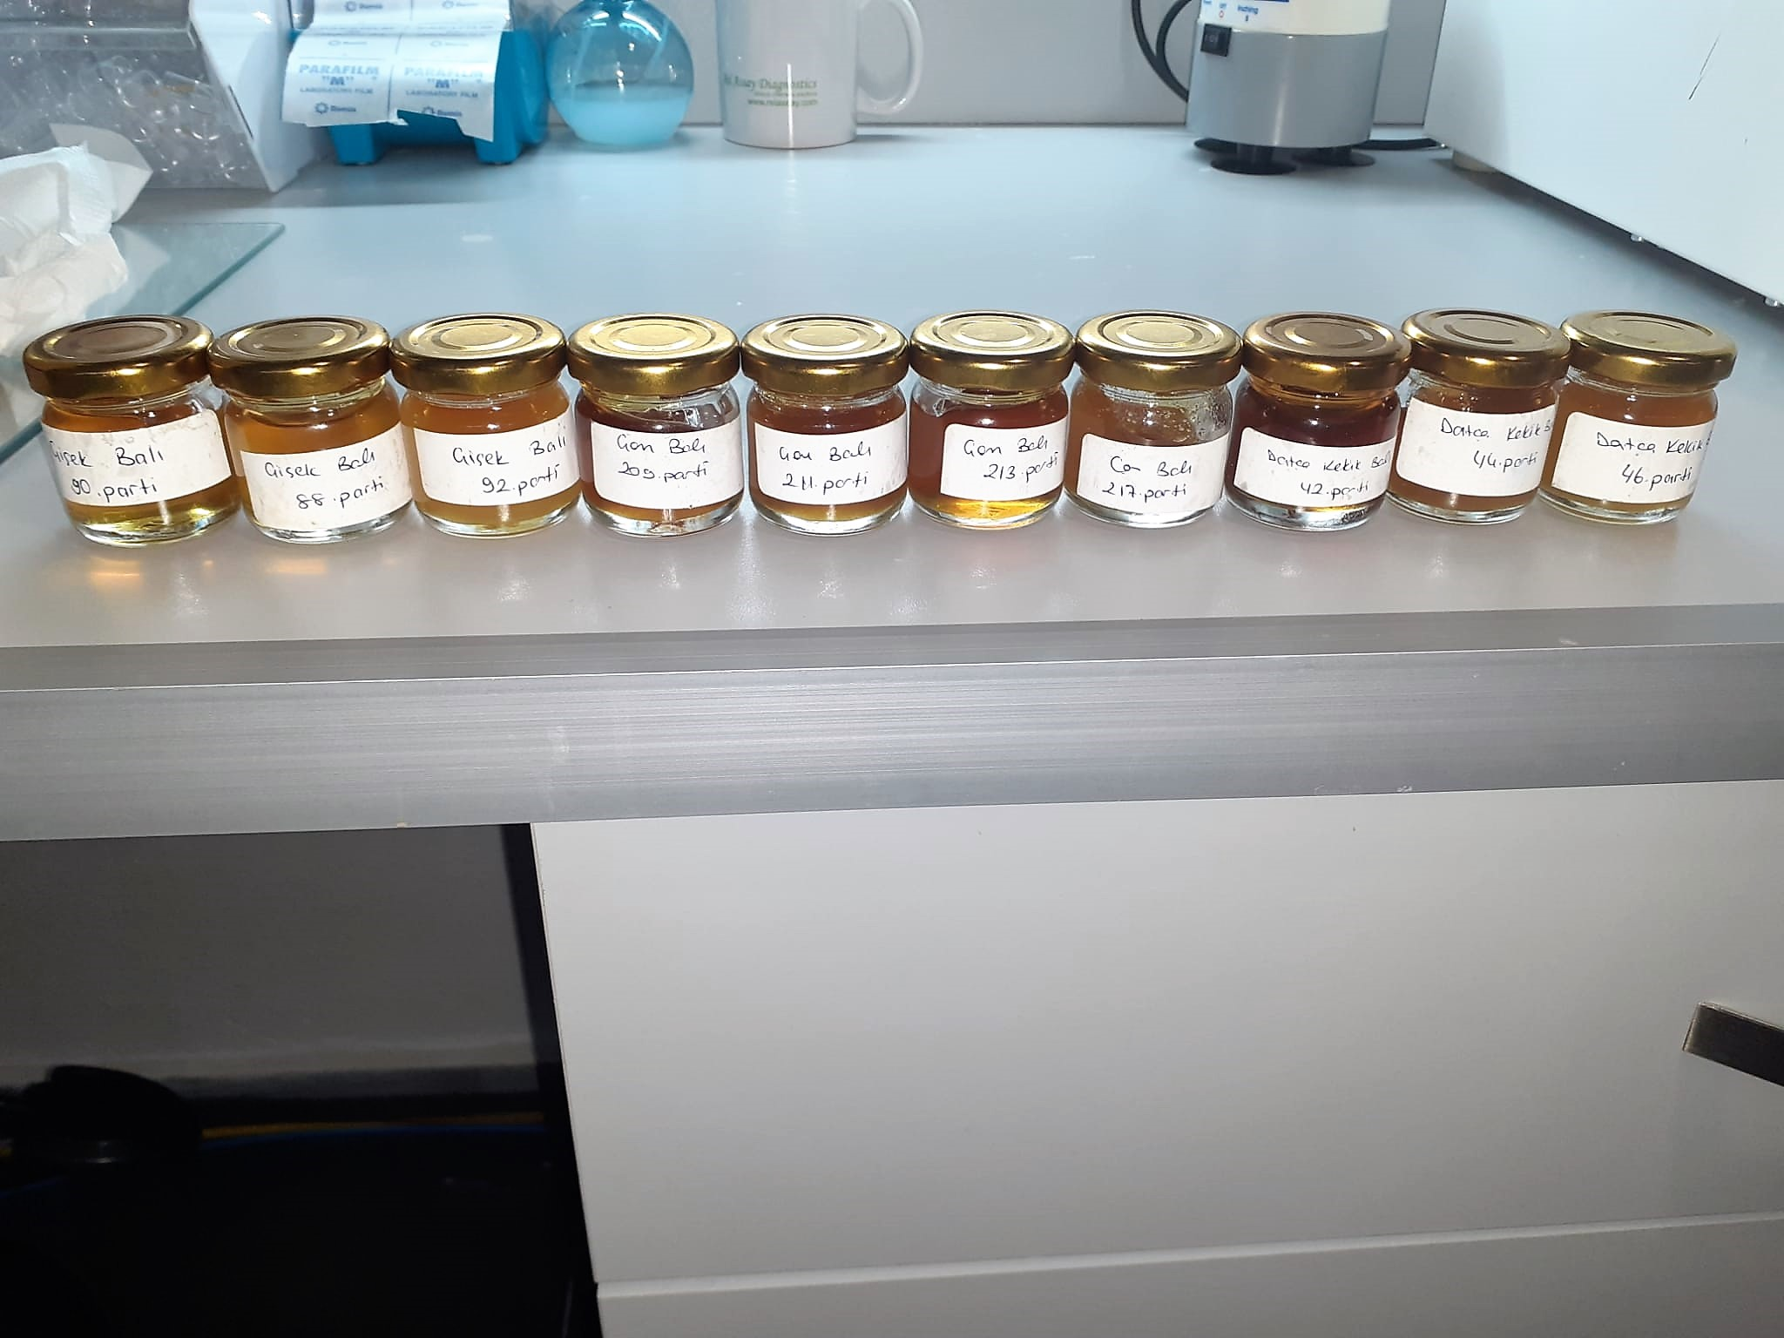
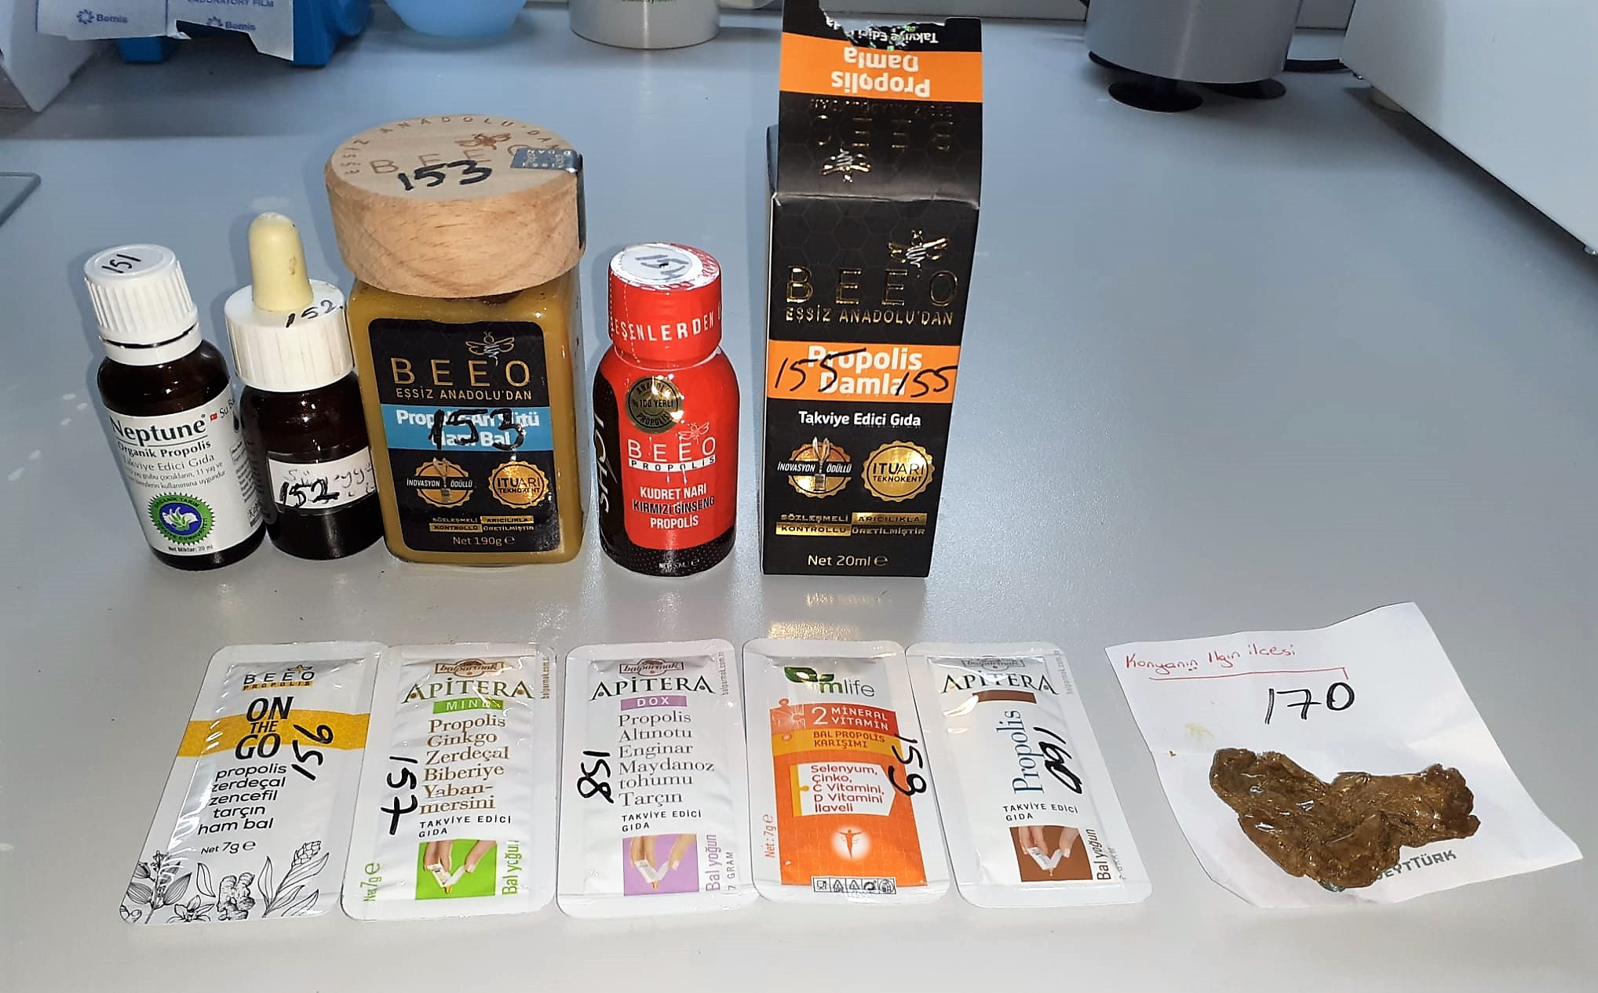

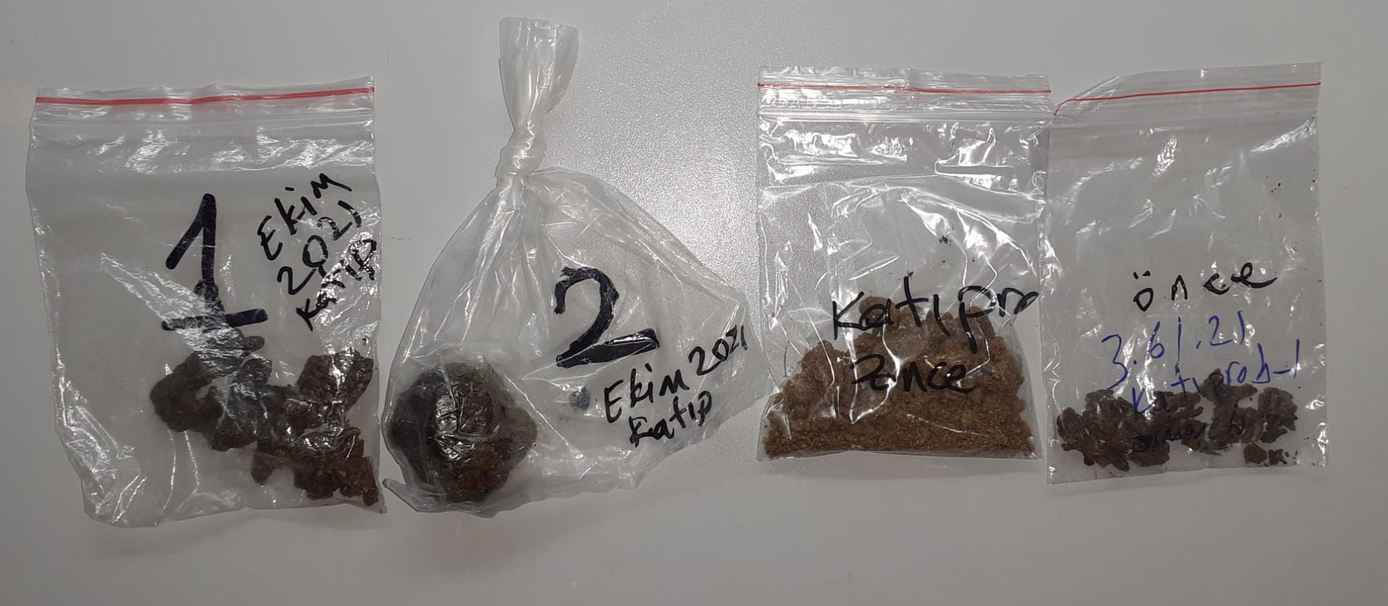

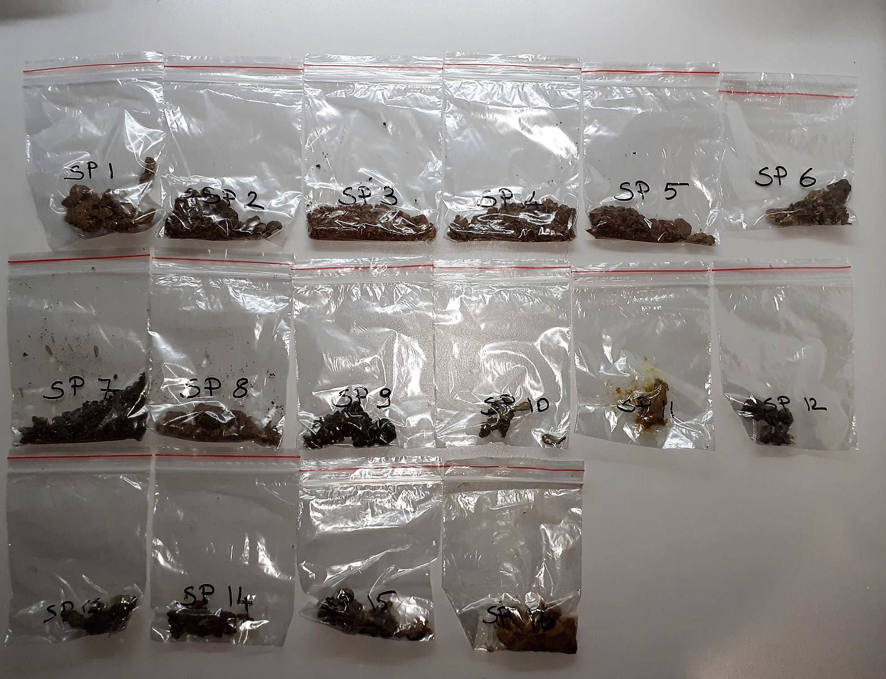

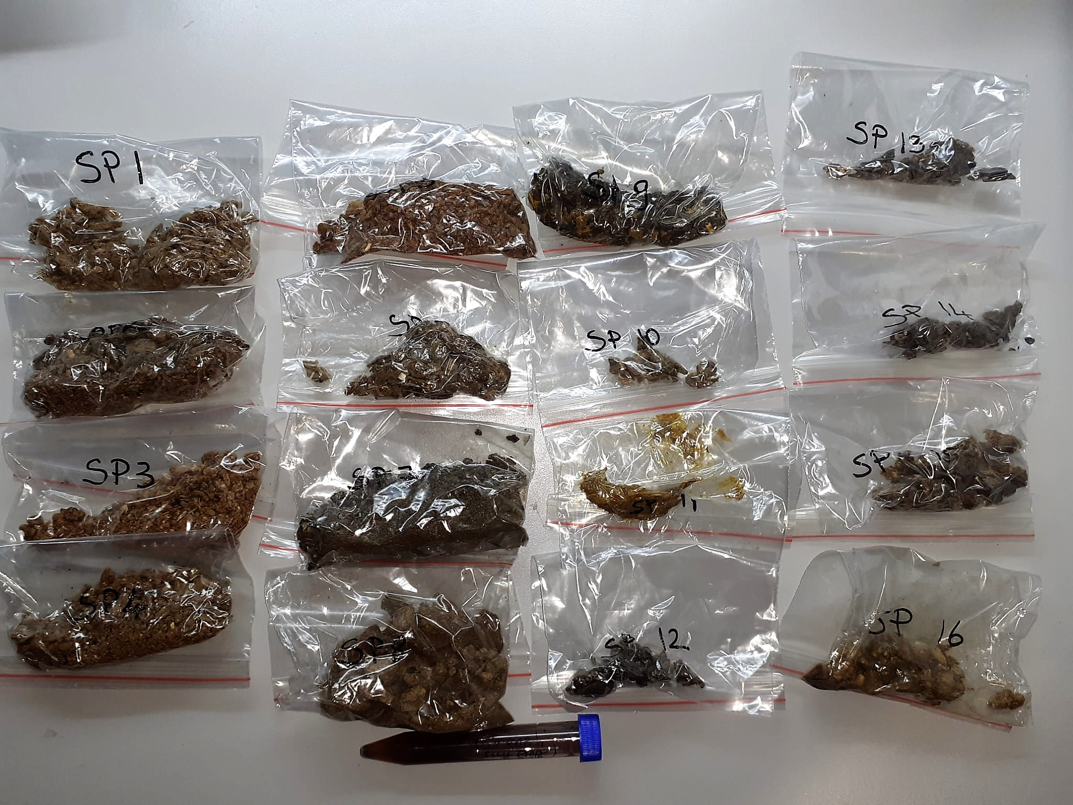

TOTAL ANTIOXDANT STATUS (TAS) (mmol/L)
TAS levels were measured using commercially available kits (Relassay, Turkey). The novel
automated method is based on the bleaching of characteristic color of a more stable ABTS
(2,2 ′ - Azino-bis(3-ethylbenzothiazoline-6-sulfonic acid)) radical cation by antioxidants. The
assay has excellent precision values, which are lower than 3%. The results were expressed as
mmol Trolox equivalent/L (Erel O. A novel automated direct measurement method for total
antioxidant capacity using a new generation, more stable ABTS radicalcation. Clin Biochem
2004;37:277-85.)
(Relassay,Turkey)

TOTAL OXIDANT STATUS (TOS) (µmol/L)
TOS levels were measured using commercially available kits (Relassay, Turkey. In the new
method, oxidants present in the sample oxidized the ferrous ion-o-dianisidine complex to
ferric ion. The oxidation reaction was enhanced by glycerol molecules abundantly present in
the reaction medium. The ferric ion produced a colored complex with xylenol orange in an
acidic medium. The color intensity, which could be measured spectrophotometrically, was
related to the total amount of oxidant molecules present in the sample. The assay was
calibrated with hydrogen peroxide and the results were expressed in terms of
micromolar hydrogen peroxide equivalent per liter (μmol H2O2 equivalent/L). ( Erel O. A
new automated colorimetric method for measuringtotal oxidant status. Clin Biochem
2005;38:1103-11. ).
(Relassay,Turkey)

OXIDATIVE STRESS INDEX (OSI)
The ratio of TOS to TAS was accepted as the oxidative stress index (OSI). For calculation, the
resulting unit of TAS was converted to μmol/L, and the OSI value was calculated according to
the following Formula : OSI (arbitrary unit) =
TOS (μmol H2O2 equivalent/L) / TAC (μmol Trolox equivalent/L). (1-3).
1. Yumru M, Savas HA, Kalenderoglu A, Bulut M, Celik H, Erel O. Oxidative imbalance in
bipolar disorder subtypes: a comparative study. Prog Neuropsychopharmacol Biol Psychiatry.
2009 Aug 31;33(6):1070-4.
2. Kosecik M, Erel O, Sevinc E, Selek S. Increased oxidative stress in children exposed to
passive smoking. Int J Cardiol 2005;100:61–4.
3. (Harma M, Harma M, Erel O (2003) Increased oxidative stress in patients with
hydatidiform mole. Swiss Med Wkly 133:563-536).

Catalase (CAT) U/L
This colorimetric assay involves two steps. Sample is first incubated with a known amount of
hydrogen peroxide. Sample converts hydrogen peroxide to water and oxygen. The ratio is
proportional to the concentration of catalase. The enzyme is stopped and the remaining
hydrogen peroxide, following a fixed incubation period, is determined using a chromogen.
The resulting absorbance is measured at 405 nm and the obtained results are expressed as U/L.
(Relassay, Turkey)

Malondialdehyde (MDA) nmol/L
The MDA level was determined by a method based
on the reaction with thiobarbituric acid (TBA) at 90–100_C
. In the TBA test reaction, MDA or MDA-like
substances and TBA react with the production of a pink
pigment with a maximum absorption at 532 nm. The
reaction was performed at pH 2–3 at 90_C for 15 min. The
sample was mixed with two volumes of cold 10% (w/v)
trichloroacetic acid for the precipitation of protein. The
precipitate was pelleted by centrifugation, and an aliquot of
the supernatant was reacted with an equal volume of 0.67%
(w/v) TBA in a boiling water bath for 10 min. After
cooling, the absorbance was read at 532 nm.

Kaynak:
FOLİN CİOCALTEU Yöntemi ile Fenolik Madde Tayini: Folin, O. And Ciocalteu, V. 1927. J. Biol. Chem., 73: 627.

